Dashboard
Aargau im Wachstum
Einwohnerzahlen nach Gemeinden

Gemeinde |  | Karte |  |  |  |  |  |  | Wachstum
 |  |  |  |  |  |  |  |  |  | 1981-1990 | 1991-2000 | 2001-2011 | Rang | 1981-2011 | Rang
 |  |  |  |  |  |  |  |  | Holziken | 7.06% | 11.86% | 6.06% | 154 | 32.94% | 143
 |  |  |  |  |  |  |  |  | Aargau | 8.98% | 7.39% | 10.55% |  | 33.57%
 |  |  |  |  |  |  |  |  | Schweiz | 5.93% | 5.28% | 9.61% |  | 24.79%
 | Holziken | Aargau | Schweiz
1981-1990 | 7.06% | 8.98% | 5.93%
1991-2000 | 11.86% | 7.39% | 5.28%
2001-2011 | 6.06% | 10.55% | 9.61%
1981-2011 | 32.94% | 33.57% | 24.79%

Gemeinde
Namen | Holziken
im Bezirk | Kulm
Einwohnerzahl (in 2011) | 1,243
Einwohner/km² | 435
Fläche in km² | 2.86
Gemeinde Steuerfuss | 104 %

Aargauische Gemeinden nach Rang


 |  | Top Ten | Gemeinde | Einwohnerzahl | Einwohner/km² | Fläche in km² | Wachstum 2001 - 2011 | Wachstum 1981 - 2011
 |  | Rang
 |  | 1 | Wettingen | 20,230 | 1,907 | 10.61 | 12.2% | 11.0%
 |  | 2 | Aarau | 20,043 | 1,624 | 12.33 | 11.7% | 12.7%
 |  | 3 | Baden | 18,404 | 1,396 | 13.18 | 13.8% | 32.8%
 |  | 4 | Wohlen (AG) | 14,623 | 1,172 | 12.48 | 8.2% | 26.1%
 |  | 5 | Oftringen | 12,618 | 982 | 12.85 | 23.3% | 40.8%
 |  | 6 | Rheinfelden | 12,074 | 753 | 16.03 | 12.6% | 26.7%
 |  | 7 | Zofingen | 10,990 | 991 | 11.09 | 14.7% | 19.3%
 |  | 8 | Spreitenbach | 10,955 | 1,274 | 8.60 | 15.3% | 49.6%
 |  | 9 | Brugg | 10,545 | 1,653 | 6.36 | 2.9% | 7.4%
 |  | 10 | Möhlin | 10,201 | 543 | 18.79 | 21.8% | 61.2%

 |  | Bottom Five |  | Einwohnerzahl | Einwohner/km² | Fläche in km² | Wachstum 2001 - 2011 | Wachstum 1981 - 2011
 |  | Rang
 |  | 215 | Geltwil | 187 | 57 | 3.30 | 20.6% | 42.7%
 |  | 216 | Wiliberg | 168 | 144 | 1.17 | 9.1% | 38.8%
 |  | 217 | Böbikon | 161 | 62 | 2.59 | -13.4% | 23.8%
 |  | 218 | Linn | 136 | 53 | 2.55 | 8.8% | 54.5%
 |  | 219 | Gallenkirch | 133 | 95 | 1.40 | 6.4% | 84.7%

Karte
Bild |  | in cm
Höhe |  | 14.89 cm
Breite |  | 15.56 cm

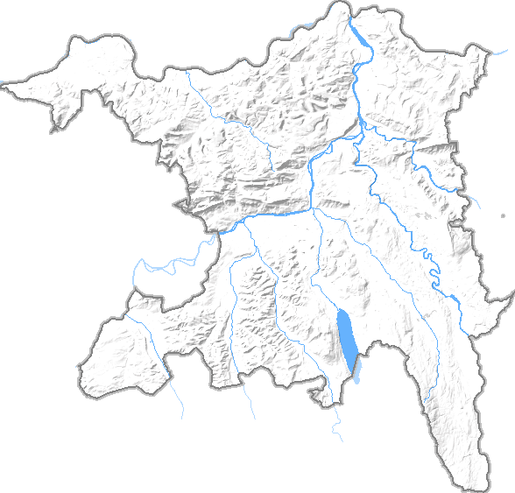
Koordinaten des Kantons |  | in cm
(Kartesisches Koordinaten System)
XMIN | 620701 | 0.00 cm | Minimale x-Koordinate des Gebiets [m]
XMAX | 676827 | 15.56 cm | Maximale x-Koordinate des Gebiets [m]
YMIN | 221172 | 0.00 cm | Minimale y-Koordinate des Gebiets [m]
YMAX | 274775 | 14.89 cm | Maximale y-Koordinate des Gebiets [m]

Koordinaten der Gemeinde
(Microsoft Excel Koordinaten System)
Holziken
X-Achse für Excel | 645200 | 6.79 cm
Y-Achse für Excel | 241400 | 5.62 cm

